Arkusz1
Andrzej Dupa |  |  | 789456123 |  | 321654987 |  | Gniewoszów

Zal. | 500 |  |  |  |  |  |  | Spotkanie za zakładzie

Krzyż |  |  | 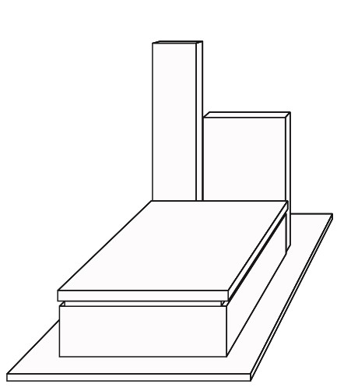 |  |  |  |  | Tablica | Krzyż |  |  | Tablica
'Szabla' |  |  |  |  |  |  |  | 68x130x6

 |  |  |  |  |  |  |  | 'Jet Black'
Litery |  |  |  |  |  |  |  |  | Litery
'Nierdzewka'
 |  |  |  |  |  |  |  | Słup/Tablica |  |  |  | Słup/Tablica
 |  |  |  |  |  |  |  | 30x160x8

Wykończenie |  |  |  |  |  |  |  | 'Viscont White' | Wykończenie
kant

Płyta |  |  |  |  |  |  | Wazon |  | Płyta |  | Wazon
101x180 |  | 'Viscont White' |  | 8 |  |  | None

Cokoły |  |  |  |  |  |  | Podstawa |  | Cokoły |  | Podstawa
89x200 |  | 'Jet Black' |  | Czarna listwa |  |  | None

Parapety |  |  |  |  |  |  | Lampion |  | Parapety |  | Lampion
120x247 |  | 'Viscont White' |  |  |  |  | 'Mosiądz drzewo'

 |  |  |  |  |  |  | Zdjęcie |  |  |  | Zdjęcie
Napis |  |  |  |  |  |  | 'Kryształ prostokąt 9x12' |  | Napis
Ś.P. EWA QWEERT SSSSSSSSSSSSSSSSSS QWE WQEERT SSSSSSSSSSSSSSSSS JUT

 |  |  |  |  |  |  | Ogrodzenie |  |  |  | Ogrodzenie
 |  |  |  |  |  |  | Tarasowa

 |  |  |  |  |  |  | betonowe
Uwagi |  |  |  |  |  |  |  |  | Uwagi
 |  |  |  |  |  | W | +skrzynka |  |  | W
 |  |  |  |  |  | P |  |  |  | P
 |  |  |  |  |  | L |  |  |  | L
 |  |  |  |  |  | Z |  |  |  | Z

